Exercicio Escolhido
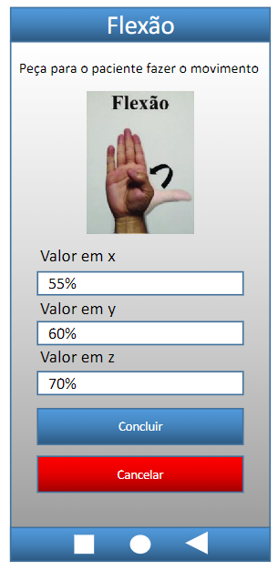
Exercicio escolhido
Campos variáveis |  |  | Resultado | Erro
Valor em X | Valor em Y | Valor em Z | Dados válidos
 |  |  |  | Primeiro número do erro, que se encontra antes do 'x', indica o campo em que ocorreu o erro, por exemplo, o erro '1x' indica que o erro foi no primeiro campo, que no caso é o campo do RG.
35% | 0% | 0% | Erro 1x001 – Necessario calibrar o equipemento, valor inicial >0 ou <0.

0% | -25% | 0% | Erro 2x002 – Necessario calibrar o equipemento, valor inicial >0 ou <0.
0% | 0% | 62% | Erro 3x003 – Necessario calibrar o equipemento, valor inicial >0 ou <0.

Monitoramento
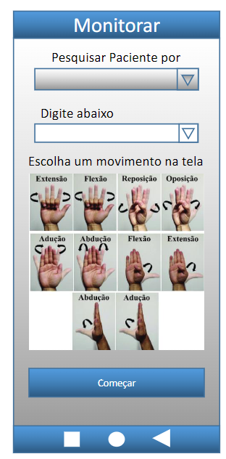
Monitorar
Campos variáveis |  | Resultado | Erro
Pesquisar Paciente por | Digite abaixo | Dados válidos
 |  |  | Primeiro número do erro, que se encontra antes do 'x', indica o campo em que ocorreu o erro, por exemplo, o erro '1x' indica que o erro foi no primeiro campo, que no caso é o campo do RG.

Codigo | AAAAA | Erro 2x001 – Codigo invalido, digite apenas numeros.
 |  | Numeros invalidos.
RG | 48848801AB | Erro 2x002 – RG invalido, digite apenas numeros.
 |  | Numeros invalidos.
Nome | Luc@s Vinicius de 0liv1iveira | Erro 2x003 – Nome invalido, digite apenas letras.
 |  | Letras invalidas.
Telefone | 910121415 | Erro 2x004 – Telefone invalido, necessario inseriri o DDD.
 |  | DDD invalido.
Email | lucas@gmail | Erro 2x005 – Email incompleto, necessario digitar o endereco completo.
 |  | Email invalido.

